상품제안서
리유저블백 | 상품코드: S29815

 |  |  |  |  |  |  | 02-713-8555 | www.synergygift.co.kr
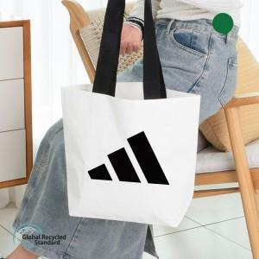 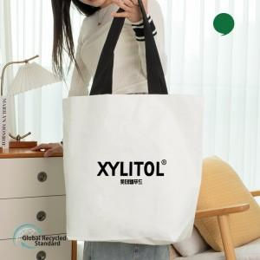 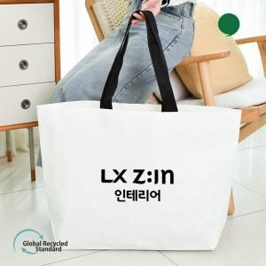

【상세/제작정보】 | <span style="font-size: 18.6667px;">※ 단면 인쇄만 가능한 제품입니다.</span><p><span style="font-size: 18.6667px;">※ 기본수량 미만 발주 진행시 별도 문의 바랍니다.</span></p><p><span style="font-size: 18.6667px;">※ 사이즈별로 운임비 별도 발생 됩니다.</span></p><span style="font-size: 18.6667px;">&nbsp; &nbsp;(소형-100개입 1박스 5천원 / 중,대형-100개입 1박스 6천원)</span>

【인쇄/포장옵션】 | 실크, 누끼실크1도 / OPP(비닐)

【공급단가】 | 수량 | 300~ | 1,000~ | 3,000~ | 10,000~ | 20,000~
*VAT별도 | 소(38*30*13) | 1,150원 | 1,080원 | 1,040원 | 1,010원 | 990원
 | 중(50*45*15) | 1,280원 | 1,200원 | 1,160원 | 1,120원 | 1,100원
 | 대(66*45*16) | 1,700원 | 1,580원 | 1,530원 | 1,480원 | 1,450원

【상품 URL】 | https://www.synergygift.co.kr:443/src/goods_detail.php?gdno=29815

